화면설계
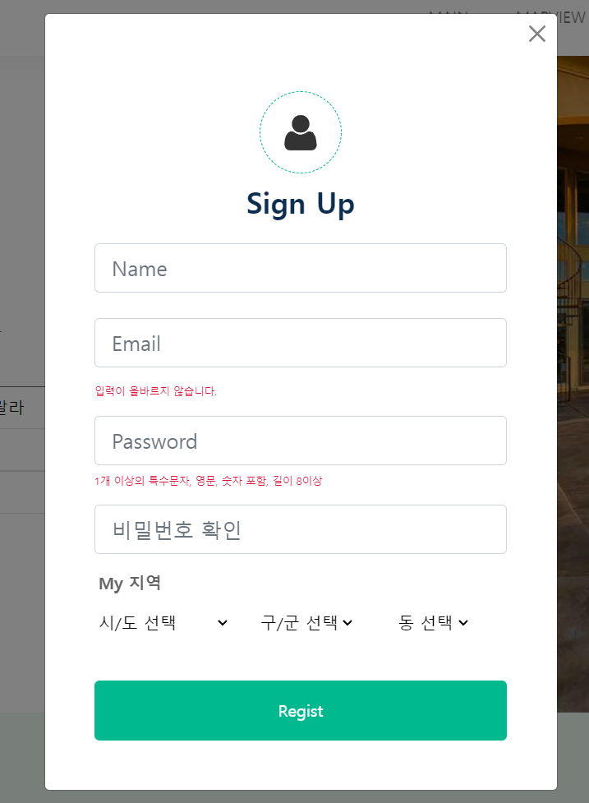
템플릿 디자인 화면 캡쳐로 대체

NavBar

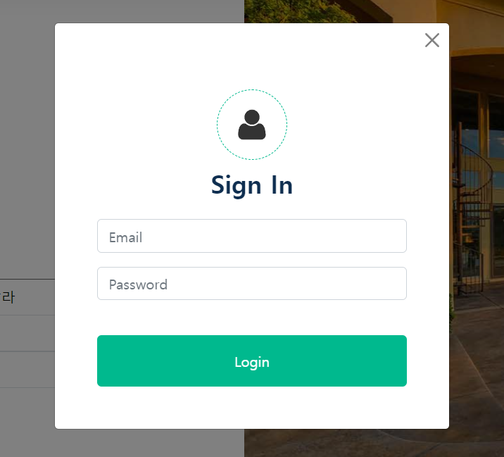
Login

회원가입

테이블설계
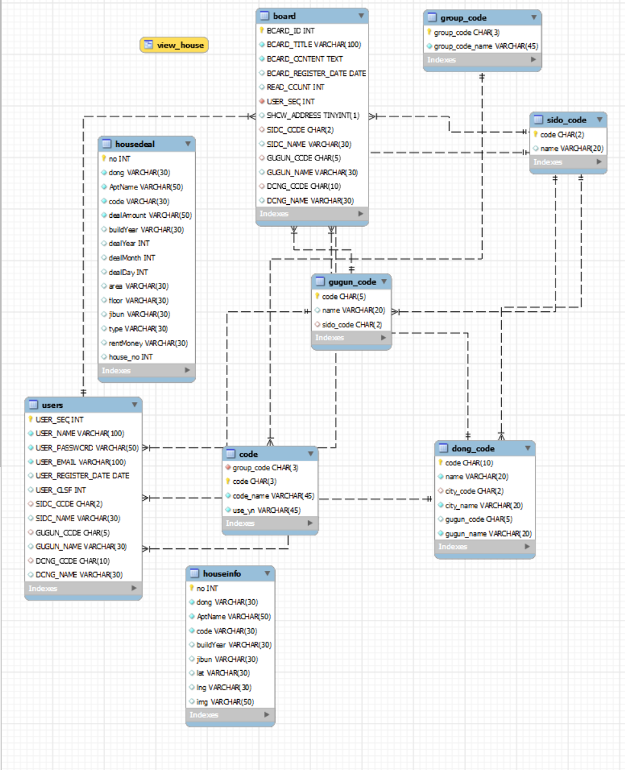
ERD 화면 캡쳐로 대체

Vue Router 설계
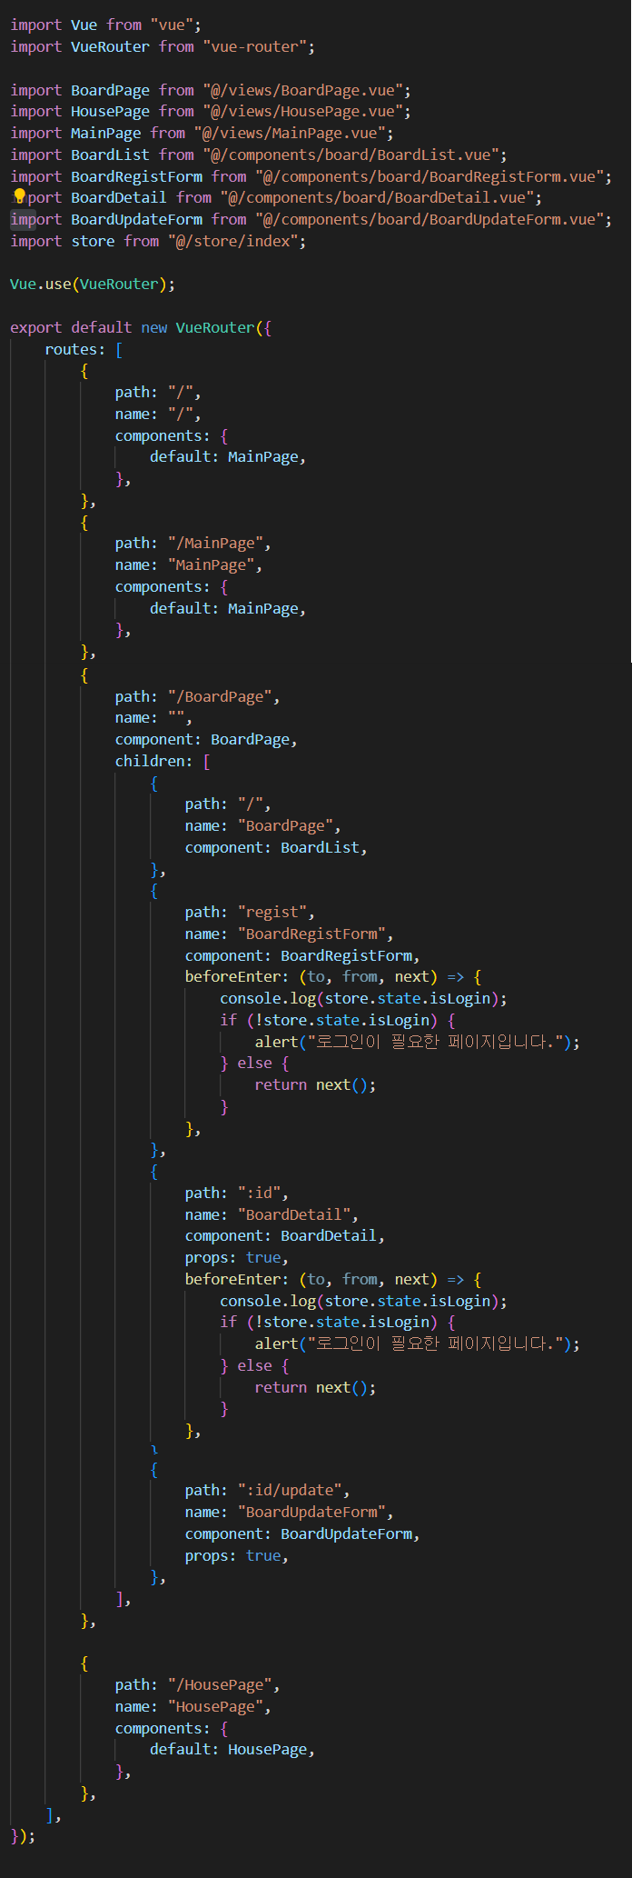
VS Code js 화면 캡쳐로 대체

Vue Store 설계
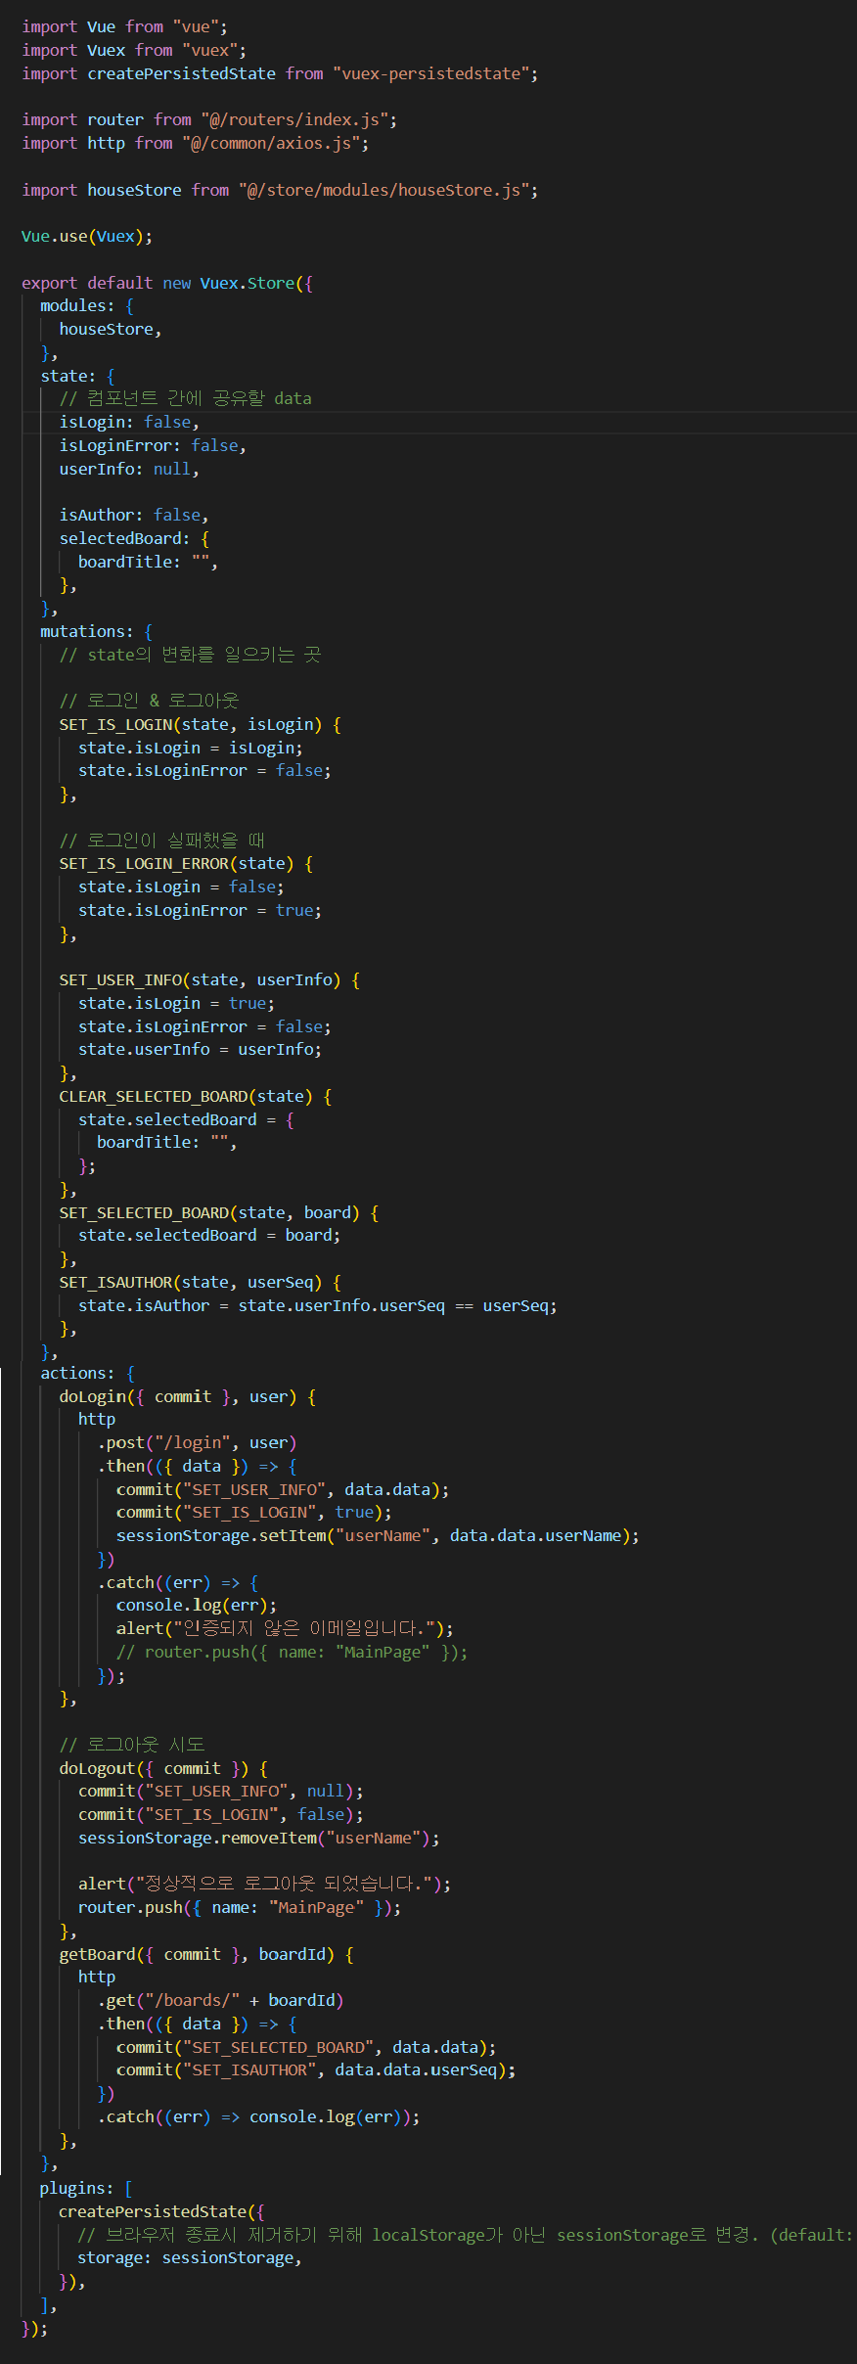
VS Code js 화면 캡쳐로 대체

